关系图
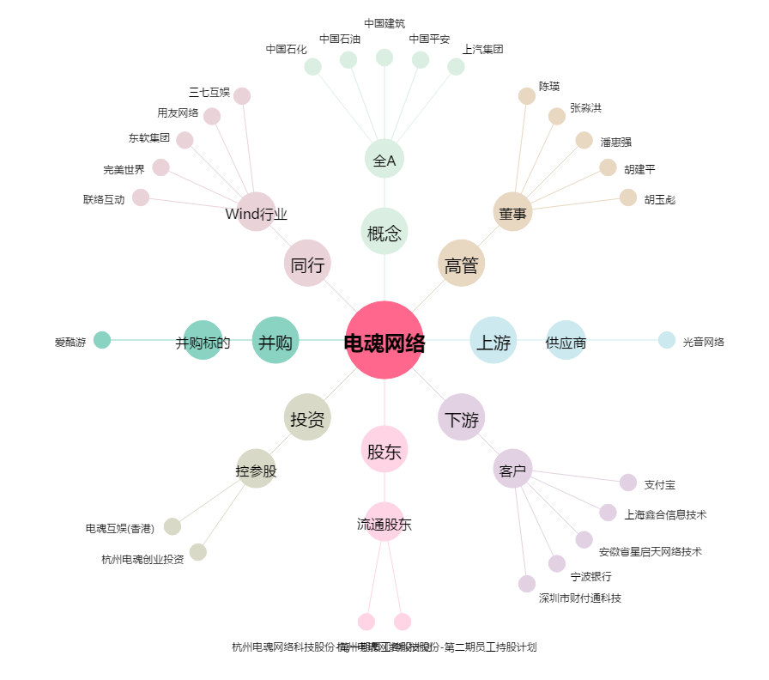
电魂网络[603258.SH] - 关系概览图

